Sheet1
页数 | 原文 | 改为 | 备注
P40. 式(3.3) |  |  | 第一步应该为行列式符号
P52. 第二段 |  |  | ij=-k的描述替换为ij=k，-90度替换为90度
P54. 式(3.33) |  |  | 点乘结果通常定义为标量
P110. 式(6.14) |  |  | 应对整个目标函数求
式(10.25) | 原文中出现R的地方均应该为Q |  | 请保持和发行版字体的一致性 例如转置上标为正体

P272. 式(11.2) |  |  | 后面推导不带 ，保持符号一致
P272. 式(11.3) 以及前面的描述 | 带 的部分 | 去掉
P273. 式(11.7) |  |  | 第二行少了个右括号
附录A 式(A.5) |  | G应该为A
式(A.6) |  | 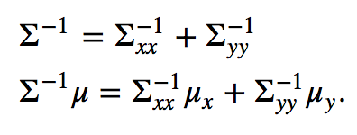
式(A.10) |  |  | 右侧多写了一个R

